상품제안서
120 솔리드스톤쿠션담요 | 상품코드: F28788

 |  |  |  |  |  |  | 02-412-0044 | www.easy1.co.kr
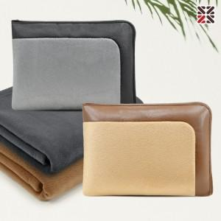

【상세/제작정보】 | <p><b><span style="font-size: 12pt;">● 커버실크인쇄 1도-100개이상 무료, 100개 미만 35000원</span></b></p><p><b><span style="font-size: 12pt;"> ● 담요실크인쇄 1도,자수-별도문의</span></b></p><p><b><span style="font-size: 12pt;">●​ 배송비- 한박스 25개 / 4500원별도</span></b></p>

【인쇄/포장옵션】 | 실크 / 부직포더스트백

【공급단가】 | 수량 | 100~ | 300~ | 500~ | 1,000~ | 3,000~
*VAT별도 | 단가 | 7,870원 | 7,740원 | 7,560원 | 7,370원 | 7,240원

【상품 URL】 | https://dev.easy1.co.kr:443/src/goods_detail.php?gdno=28788

